Sheet1
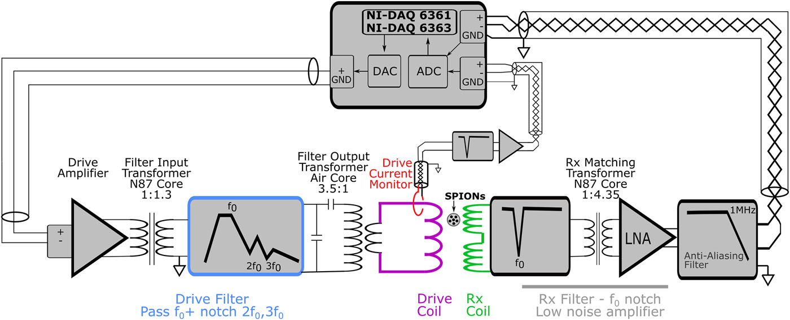
大項目 | 中項目 | 小項目 | 結果 | 詳細
Drive Field Assy | Current transformer | Output Transformer | 空芯トロイダル： | 導入目的
 | (Drive filter to Drive Coil) |  | ・漏れL=46.5 μH， | ・コモンモード遮断
 |  |  | ・励磁L=88.9 μH， | ・インピーダンス変換
 |  |  | ・巻数比＝1:0.286 | ・マッチングキャパシタ＆フィルタへの通電量抑制
 |  |  | （インダクタンス比＝1:0.082) | （熱ドリフトを抑制）
 |  |  | ・一次側 | 設計根拠
 |  |  | ・115/36 AWG | ・線形応答性を重視して空芯コアを採用
 |  |  | ・二次側 | ・一次側：
 |  |  | ・5 x 3 28/36 AWG Litz線 | ・二次側：抵抗を小さくするために、ターン数少の太線を使用
 |  |  | ・2~3ターン (few turns)
 | Drive filter
 |  | Drive Amplifier
 |  | Input Transformer | ・型番：TDK B64290L0618X087 | ・DAQのアンバランス出力→バランス変換（バラン），グラウンドループ防止
 |  |  | （N87フェライト） | ・コア磁束計算：20V0p, 23.8kHz, 40 Turn
 |  |  | ・ID=14.8 mm, OD=25.3 mm
 |  |  | ・一次巻数 N=40 ターン | ・cantilever model
 |  |  | 巻数比 = 1:1.3
 |  |  | ・磁気飽和度が 5% 以下
 |  |  | ・理論値（cantilever model）
 |  |  | L励磁 = 8.51 mH
 |  |  | L漏れ = 7.36 uH
 |  | Drive Filter

 | Driver measurement | Drive current | 〇ロゴスキーコイル | ・16bitデジタル変換では10ppmレベルの信号取得が困難
 |  | Measurement | ・Di=15 mm, Do = 30 mm | （オーバーサンプリングや平均化が必要）
 |  |  | ・32ターン | ➡ ノッチフィルタにより基本波を減衰しダイナミックレンジを下げる
 |  |  | 〇notch filter | ・INA217 の低ノイズ設計で歪検出感度を維持しつつ、
 |  |  | ・2次LCバンドストップフィルタ | 後処理でフィルタ特性を補正することで高精度を担保
 |  |  | ・ノッチ深さ=40dB
 |  |  | 〇Amplifier
 |  |  | ・バッテリ駆動 INA217、ゲイン = 201
 |  |  | ・デジタル化後にフィルタ応答を補正

 |  | Drive field | ・2ターンコイル（"Bmon Coil") | ・駆動電流と実際の磁場は、遮蔽管内渦電流等で位相ずれが生じるため、
 |  | Measurement | Rxの両側に1ターン、同一巻方向 | 電流モニタに加え磁場モニタが必要
 |  |  | ・DAQで差動直接デジタル化 | ・2 ターンのシンプル構成でインダクタンスを低く抑えつつ、
 |  |  |  | 信号を直接差動測定して共通モードノイズを排除
 |  |  |  | ・測定した磁界波形は後処理（積分）で drive field として利用し、
 |  |  |  | 歪み・ドリフト補正に活用

Bias Coil Assy |  |  | ・11.9 Hz | ・受信信号に重畳するdB/dt の影響を最小化するため
 |  |  | ・1870ターン | ＆ リアクタンス低減
 |  |  | -（3つのグループに分割し、グループ間に6 mmギャップ） | ・巻線グループ間の6 mmギャップで空冷を確保し、コイル発熱を抑制
 |  |  | - 内側グループ：16 AWG×130ターンを5層 | ・AWGの使い分け
 |  |  | - 中央グループ：16 AWG×130ターン×2層 | （太線の16 AWGで電流容量を確保し、細線の18 AWGで巻数・空間効率を最適化）
 |  |  | ＋18 AWG×160ターン×3層 | ・必要巻数とターン密度により、目標バイアス磁界強度（最大50 mT想定）を実現
 |  |  | （18 AWGを16 AWGの上に巻成）
 |  |  | - 外側グループ：18 AWG×160ターンを3層

 |  |  | ・オーディオアンプ
 |  |  | RCF IPS 400, RCF S.p.A.CF,
 |  |  | Reggio Emilia, Italy
 |  |  | ➡ACカップリング用のA/B級増幅機
 |  |  | カットオフ周波数 10~20 Hz

Receive+LNA
Assy

 | LNA | Amplifier | ・IC：ADA8429 (Analog Devices) | ・受信フィルタのみでインピーダンスマッチングをする場合、
 | (Low-noise amplifier) |  | ・ゲイン設定抵抗 R_G​=330 Ω | 理論計算上2200Ω負荷が必要となる
 |  |  | ➡ G=1+6kΩ/RG ≈ 19.2 | ➡ ノイズマッチインピに対して大きすぎる
 |  |  | Analog Devices | ➡ マッチングトランスフォーマーを採用
 |  |  | ResearchGate | - 1 nV/√Hzの超低ノイズ特性でコイル由来の微弱磁気信号をノイズフロア以下で増幅
 |  |  | - 電源：±12 V（対応範囲 ±4 V～±18 V） Analog Devices | - 高CMRRにより駆動系フィードスルー雑音や外来ノイズを抑制
 |  |  | - 入力換算電圧ノイズ：1 nV/√Hz, 出力ノイズ：45 nV/√Hz Analog Devices | - 帯域幅マージン（1.2 MHz > 最高動作周波数 ≲300 kHz）で高調波歪みを低減
 |  |  | - CMRR：≥80 dB @5 kHz, 帯域幅：1.2 MHz @G=100 Analog Devices | - RG値を調整し、後段ADCの入力ダイナミックレンジに最適化

 |  | Matching | ・フェライト付きトロイダルトランス | ・1次側（受信コイル電圧）信号強度が小さく、飽和影響が見られないためコア付きを採用
 |  | Transformer | (4C65, TX 36 × 23 × 15 mm, Ferroxcube, | ・受信コイル側インピーダンスを増幅器の最適ソースインピーダンス（≈2 kΩ）へ変換し、
 |  |  | New Taipei City, Taiwan) | 入力ノイズを最小化
 |  |  | ・インダクタンス比 = 1:18.9 | ・巻数比でコモンモード成分を打ち消し、外来ノイズ・駆動フィードスルーを低減
 |  |  | 巻数比 = 1:4.35 | ・バイアス電流の帰還経路を確保し、直流オフセットを安定付加
 |  |  |  | （2次側のGND接続点経由）
 |  | Receive Filter | ・notch filter： | - 駆動周波数(23.8 kHz)およびその高調波成分をノッチ除去してダイナミックレンジを圧縮
 |  |  | C₁＝915 nF, L₂＝158 µH, C₂＝278.4 nF | - ADC前段で余分な高周波成分を除去し、エイリアシングを防止
 |  |  |  | - LC定数選定でフィードスルー低減と信号歪み抑制

 | Receive coil | Rx Coil | ・2パートのグラジオコイル | ・ソレノイドの対称構成により効率的な差分信号抽出を実現
 |  |  | ・Drive coil とは反対向きに巻回 | グラジオコイルを構成する片方のソレノイドコイルはサンプル信号＋励磁信号を受信
 |  |  | ・各部50ターン | 他方のソレノイドコイルは励磁信号のみを取得
 |  |  | ・コイル長：14 mm | これら信号の差分によりサンプル信号を抽出する
 |  |  | ・Di = 11 mm | ・感度向上と空間均一性の最適化のため、コイル長/直径比 L/D ≈ 1.5 を維持
 |  |  | ・インピーダンス（実測, 1~150 kHz） | ➡ 理由を要検討
 |  |  | 抵抗成分はほぼ一定 リアクタンス成分はほぼリニア | ・Rx, Tx でコイル線材長をほぼ等しくすることで、
 |  |  |  | 寄生インピーダンスや電圧降下の差、に起因する影響を相殺させやすくする。
 |  |  |  | ・線材総面積を小さく抑えることになり、コイルと周囲との間の寄生容量を低減
 |  |  |  | ・巻数を多くしすぎないことで、コイルLと自己C（巻線間の小さな容量）を低減
 |  |  |  | ➡ 自己共振を起こすリスクを低減
 |  |  |  | ・実測結果より、利用帯域では表皮効果や近接効果による影響が小さい

 |  | Rx Coil Former | ・Di = 9mm | ・サンプルチューブとのクリアランス=1.5mm
 |  | (ボビン) | ・

